Matriz



 |  |  |  |  | MATRIZ DE RIESGOS EN PROCESOS DE CONTRATACIÓN |  |  |  |  |  |  | Código: FT-M1-MCO-12
 |  |  |  |  |  |  |  |  |  |  |  | Versión: 01
 |  |  |  |  |  |  |  |  |  |  |  | Fecha aprobación: 28/09/2017

 | Objeto del Proceso de Contratación: |  |  |  | Compra de una (1) licencia Profesional de ZOHO SIGN, para la Empresa para la Seguridad Urbana - ESU.

RIESGOS

N° | Etapa | Fuente | Tipo | Riesgo | Consecuencia de la ocurrencia del evento | Probabilidad | Impacto | Nivel de riesgo inherente | Asignación | Tratamiento | Controles | Probabilidad | Impacto | Nivel de riesgo residual

1 | Planeación | Externa | Operacional | Especificaciones solicitadas por fuera del alcance de los interesados a presentarse | Declaratoria desierta en el proceso de contratación, demoras en la contratación | 1 | 1 | 1 | ESU | Evitar | 1. Revisión de comportamiento de procesos anteriores 2. Revisión de los históricos de requerimientos de los clientes 3.Revisión y validación de las variables jurídicas, financieras y técnicas por parte de las áreas correspondientes | 1 | 1 | 1
2 |  | Interno | Operacional | Realización incompleta o inoportuna de estudios de mercado | Costos de contratación elevados | 1 | 1 | 1 | ESU | Evitar | 1. Obligatoriedad de referenciamiento de precios 2. Actualización permanente de la información consignada 3. Rastreo adecuado e integral de la información de cada mercado | 1 | 1 | 1
3 |  | Interno | Operacional | Falta de conocimiento de los potenciales proponentes sobre la convocatoria de contratación | Retrazo en la ejecución del contrato, declatoria desierta | 1 | 1 | 1 | ESU | Evitar | 1. Publicación en el portal de contratación de la ESU 2. Realización de referenciamiento de mercado 3. Invitación a participar | 1 | 1 | 1
5 |  | Interno | Operacional | Los documentos requeridos, requisitos habilitantes y factores de verificación y evaluación no son los apropiados para el objeto a contratar | Retrazo en la ejecución del contrato, declatoria desierta | 1 | 1 | 1 | ESU | Evitar | 1. Revisión detallada e integral del requerimiento de compra 2. Experiencia por la empresa contratante en aspecto técnicos y de contratación correspondientes al objeto a contratar 3. Revisión y aprobación por parte de las áreas correspondientes de las diferentes variables | 1 | 1 | 1
7 | Selección | Interno | Operacional | Inadecuada evaluación de potenciales contratistas | Retrazo en la ejecución del contrato, declatoria desierta | 1 | 1 | 1 | ESU | Evitar | 1. Estricto cumplimiento a los pliegos de condiciones y/o Manual de Contratación 2. Verificación y validación por parte de las áreas correspondientes | 1 | 1 | 1
10 |  | Externo | Operacional | Retrasos en los tiempos estipulados para la adjudicación del contrato | Costos elevados en la contratación, retrazo en la ejución del servicio, no participación del evento. | 2 | 2 | 4 | ESU | Evitar | 1. Seguimiento estricto al cronograma de actividades de la respectiva solicitud. 2. Respuesta oportuna a las inquietudes presentadas por los proponentes. 3. Acompañamiento por parte de la Secretaria General de la ESU. 4. Aprobación por parte del comité de gerencia al informe de evaluación | 1 | 1 | 1
11 |  | Interno Externo | Operacional | Retrasos en la legalización del contrato, pólizas y Acta de Inicio que afecta la inicio de la ejecución contractual | Inhabilidad para contratar, sanciones, retrasos en la legalización del contrato, incumplimento | 2 | 2 | 4 | PROVEEDOR | Evitar | 1. Claridad en las especificaciones solicitadas en losestudios previos. 2. Publicación informe de evaluación 3. Seguimiento por parte de la ESU | 1 | 1 | 1
14 |  | Externo | Operacional | Adulteración de documentos por parte de los oferentes | Inhabilidad para contratar, sanciones, retrasos en la legalización del contrato, incumplimento | 2 | 2 | 4 | PROVEEDOR | Evitar | 1. Verificación de la documentación aportada | 1 | 1 | 1
17 |  | Interno | Operacional | Inadecuada formulación del documento contractual | Retrazo en la ejecución del contrato, celebración indebidad de contrato, sanciones. | 1 | 1 | 1 | ESU | Evitar | 1. Elaboración clara y coherente del documento contractual de conformidad con las especificaciones solicitadas en los estudios previos 2. Verificación y validación de la Secretaría General u otras áreas de interés | 1 | 1 | 1
18 |  | Interno | Operacional | Incumplimiento de la publicación del contrato | Sanciones | 1 | 1 | 1 | ESU | Evitar | 1. Cumplimiento de los términos estipulados en la ley y en el Manual de Contratación 2. Firma oportuna de los contratos | 1 | 1 | 1
19 | Ejecución | Externa | Operacional | Incumplimiento de las obligaciones contractuales por parte del contratista | Sanciones, incremento en costos | 2 | 2 | 4 | PROVEEDOR | Evitar | 1. Seguimiento y control por parte del supervisor de la ESU 2. Comunicación clara y efectiva acerca de todas las obligaciones del contrato 3. Respaldo de garantías al contrato | 1 | 1 | 1
20 |  | Externa | Operacional | Configuración de circunstancias externas que impiden el cumplimiento de las obligaciones contractuales | Afectación de polizas, retrasos en la ejecución del servicio. | 2 | 2 | 4 | PROVEEDOR | Evitar | 1. Seguimiento y control por parte del supervisor de la ESU 2. Comunicación constante entre el supervisor y el proveedor 3. Definición precisa de las circunstancias que no constituirán fuerza mayor o caso fortuito | 1 | 1 | 1
21 |  | Externa | Operacional | Sobre ejecución por parte del contratista en el desarrollo de sus obligaciones | Falta de supervisión , sanciones, incremento en costos | 1 | 1 | 1 | PROVEEDOR | Evitar | 1.Seguimiento y control por parte del supervisor de la ESU 2. Claridad en la redacción de las cláusulas | 1 | 1 | 1
22 |  | Interno Externo | Operacional | Retrasos en el pago a los contratistas | Demandas, incumplimiento en el contrato | 1 | 1 | 1 | ESU | Evitar | 1. Disposición de cláusulas coherentes con la forma de pago 2. Comunicación permanente y efectiva entre las áreas de pago y el Supervisor | 1 | 1 | 1
23 |  | Externa | Operacional | Cancelación o postergación del servicio requerido por parte del cliente | incumplimiento en contrato, sanciones, afectación de poliza | 1 | 1 | 1 | PROVEEDOR | Evitar | 1. Información oportuna al proveedor y al supervisor del contrato. 2. Negociar la aceptación de la modificación | 1 | 1 | 1
24 | Liquidación | Externa | Operacional | No concurrencia del contratista para suscribir el documento de liquidación | Incumplimiento en el contrato, sanciones. | 2 | 2 | 4 | PROVEEDOR | Evitar | 1. Documentación del trámite para la suscripción de la liquidación 2. Liquidación unilateral | 1 | 1 | 1
25 |  | Externa Interna | Operacional | Disparidad en el cruce de cuentas y obligaciones pendientes al momento de la liquidación | Incumplimiento en manual de contratación, incremento en costos | 2 | 2 | 4 | ESU | Evitar | 1. Seguimiento y control por parte del supervisor de la ESU 2. Gestión documental adecuada 3. Disposición de cláusulas claras en el documento contractual | 1 | 1 | 1

PROBABILIDAD |  |  |  |  |  |  |  | IMPACTO

Instrucciones
INSTRUCCIONES DE DILIGENCIAMIENTO

Los campos del formato deben diligenciarse de acuerdo a las siguientes indicaciones, y remitiendose al Manual para la Identificación y Cobertura del Riesgo en los procesos de Contratación propuesto por Colombia Compra Eficiente donde se encuentra el detalle de la mtodología:

1- Objeto del Proceso de Contratación:

2- Riesgos

3- N°: consecutivo para enumerar e identificar el riesgo.

4- Etapa: Planeación, Selección, Contratación y Ejecución.

5- Fuente: Interno o Externo.

6- Tipo: Económico, Social, Político, Operacional, Financiero, Regulatorio, de la Naturaleza, Ambiental, Tecnológico.

7- Riesgo: descripción del evento que puede afectar el objeto de contratación.

8- Consecuencia de la ocurrencia del evento: efectos que podrían pasar si se materializara el evento

9- Probabilidad: Valorar de 1 a 5 la probabilidad de acuerdo a la siguiente tabla:
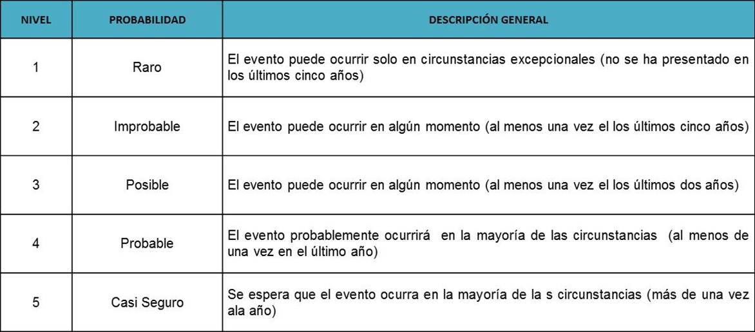

10- Impacto: Valorar de 1 a 5 el impacto de acuerdo a la siguiente tabla:
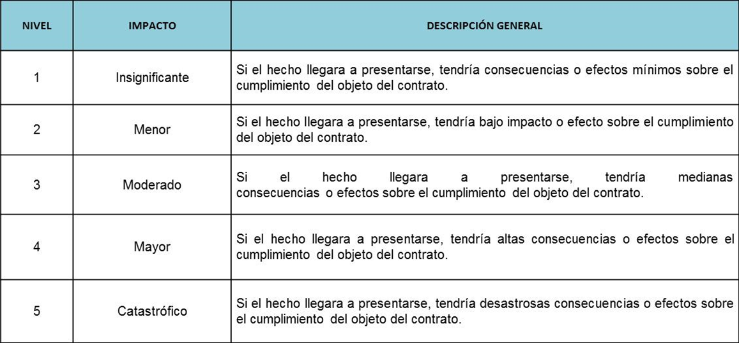

11- Nivel de riesgo inherente: multiplicación de la valoración realizada para la probabilidad y el impacto. Da como resultado
el nivel del riesgo sin aplicación de controles y se calcula teniendo en cuenta la siguiente tabla:


12- Asignación: determinar la parte encargada de administrar y mitigar el riesgo.

13- Tratamiento: Evitar, Transferir, Aceptar o Reducir.

14- Controles: establecer las acciones puntuales que se llevan a cabo para mitigar la ocurrencia o el impacto del riesgo.

15- Probabilidad - Impacto: Se calcula nuevamente la probabilidad e impacto teniendo en cuenta la aplicación de los controles. Se espera que la probabilidad o impacto disminuyan.

16- Nivel de riesgo residual: Se calcula nuevamente el nivel de riesgo pero teniendo en cuenta la aplicación de los controles

